Fiche d'intervention
 |  |  | Athénée Royal Louis Delattre 49, rue Jules Despy 6140 Fontaine-L'Eveque |  |  |  | FICHE D'INTERVENTION 01/2015

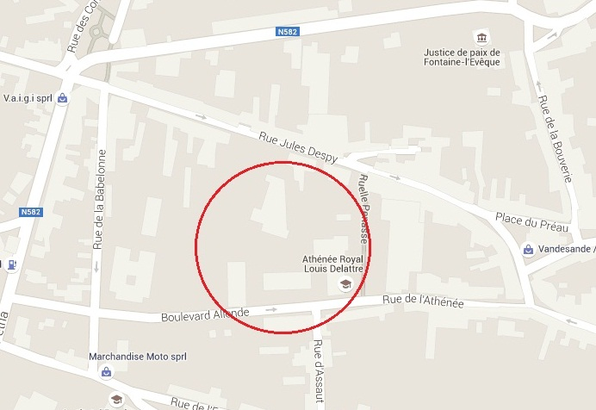
SITUATION |  |  |  | LOCAUX A RISQUES
 |  |  |  | NOM | LOCALISATION |  |  | RISQUES |  | RESPONSABLE
 |  |  |  | CUISINE | chaville |  |  | gaz - friteuse
 |  |  |  | CHAUFFERIE | delattre |  |  | gaz
 |  |  |  | ATELIER OUVRIER | atelier 500 |  |  | incendie
 |  |  |  | LOCAL PRODUITS DANGEREUX | delattre |  |  | incendie
 |  |  |  | ARCHIVES | delattre - grenier |  |  | incendie
 |  |  |  | HAUTE TENSION | extérieur |  |  | électrique

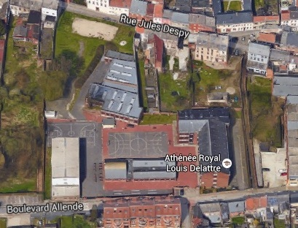
cuisine Chaville
Entrée public
HT
VUE AERIENNE
 |  |  |  |  |  | Liste de contacts
 |  |  |  |  |  | Chef d'établissement
 |  |  |  |  |  | Conseiller en prévention
 |  |  |  |  |  | Economat
 |  |  |  |  |  | Ouvrier d'entretien
 |  |  |  |  |  | Fournisseur gaz |  | ORES |  | 078/157801
 |  |  |  |  |  | Fournisseur électricité |  | ORES |  | 078/157802
 |  |  |  |  |  | Fournisseur eau |  | SWDE |  | 087/878787
 |  |  |  |  |  | Police de l'environnement
 |  |  |  |  |  | Elimination des déchets
 |  |  |  |  |  | Centre anti-poison |  |  |  | 02 275 275
 |  |  |  |  |  | Service Régional Incendie |  |  |  | 112
 |  |  |  |  |  | Centre hospitalier
 |  |  |  |  |  | Centre des brûlés |  |  |  | 02 686 200
 |  |  |  |  |  | Autres coordonnées utiles |  | ZONE POLICE DES TRIEUX |  | 071/549940
 |  |  |  |  | DANGERS POTENTIELS |  |  | Classe de feu

Accès des Services de Secours Publics par la rue de l'Athénée
ACTIVITE | Enseignement secondaire
SITE 1: NOMBRE DE PERSONNES |  | ± 92 travailleurs et ± 650 élèves |  |  | Cabine HT | Local produits inflammables | Local produits dangereux | Huiles/ graisses | Gaz naturel | Papiers/ cartons | Liquides inflammables

